Лист1
 |  | Розрахунок бюджету
№п/п | Найменування товарів | Фото | К-ть одиниць | Ціна за одиницю (грн.) | Вартість (грн.)
1 | Інтерактивна панель EdPro Touch 65'' з PC модулем (ETP65U52568): 65'' 4K, 20 Touch, Intel® i5, 256GB SSD, 8GB | 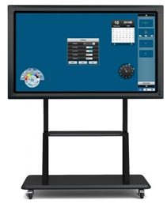 | 1 | 128,000.00 | 128,000.00
2 | Logitech C920 Web Camera |  | 1 | 2,600.00 | 2,600.00
3 | Бездротова комбо клавіатура+тачпад |  | 1 | 1,000.00 | 1,000.00
4 | Windows 10 Pro |  | 1 | 4,000.00 | 4,000.00
5 | MozaBook Multilingual - підписка на 1 рік |  | 1 | 3,400.00 | 3,400.00
6 | Безламповий мультимедійний проектор Casio Core XJ-V2 |  | 1 | 28,200.00 | 28,200.00
7 | Ноутбук Asus VivoBook 15 X510UA (X510UA-BQ319) |  | 1 | 12,700.00 | 12,700.00
 | Всього: |  |  |  | 179,900.00

